エビデンス
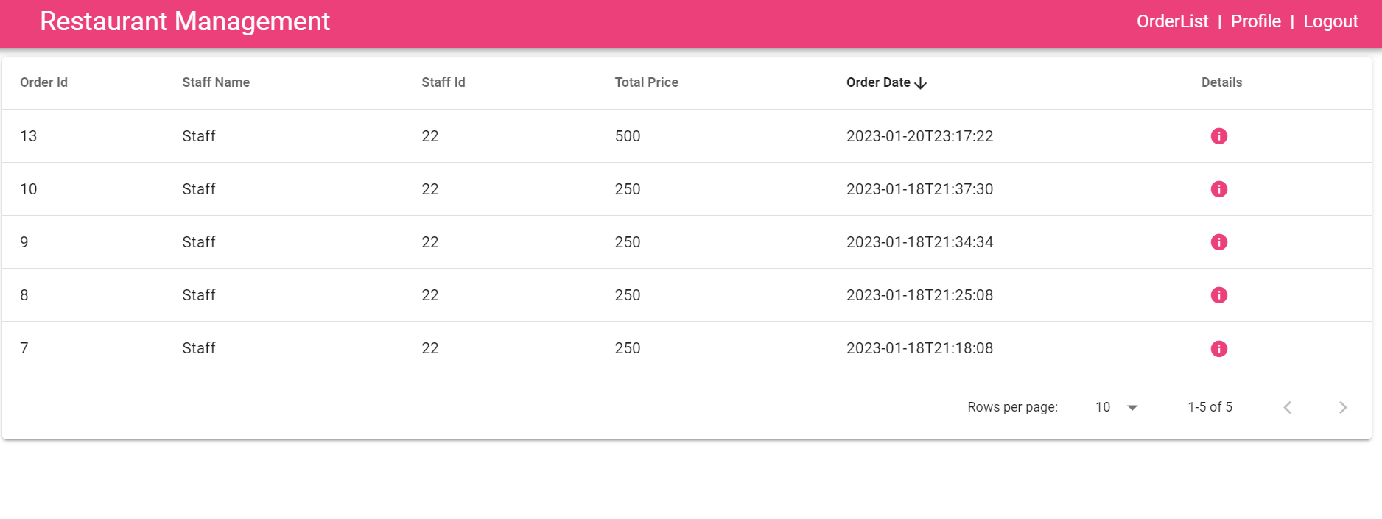
02_003_001

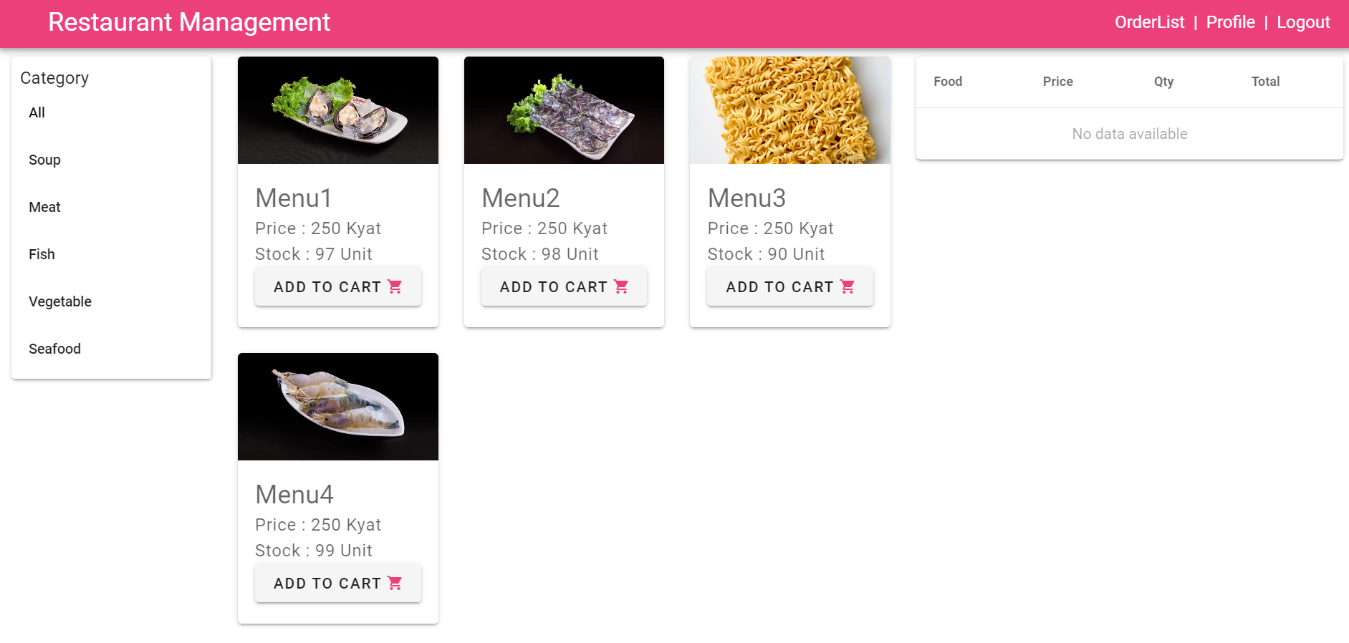
 |  | １．ログイン画面へ移動すること ２．【staffId】を入力すること | １．【staffId】が入力されること | アイ | 2023-01-13
 |  |  |  | アイ | 2023-01-13

 |  | １．フォームのルールが合うこと ２．DBに存在しないスタッフIDを入力する ３．ボタンを押下する | １．APIを呼ばれること ２．ボタンの内容が読み込む状況になること ３．下記のエラーアラートメッセージが表示されること 【Login Failed! staffId or Password is wrong!】

02_003_002

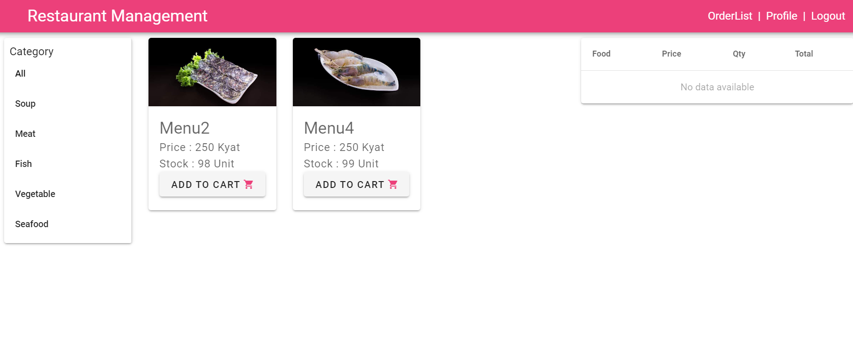

カテゴリをクリックして、ホーム画面に食物をカテゴリー別に表示すること

02_003_003

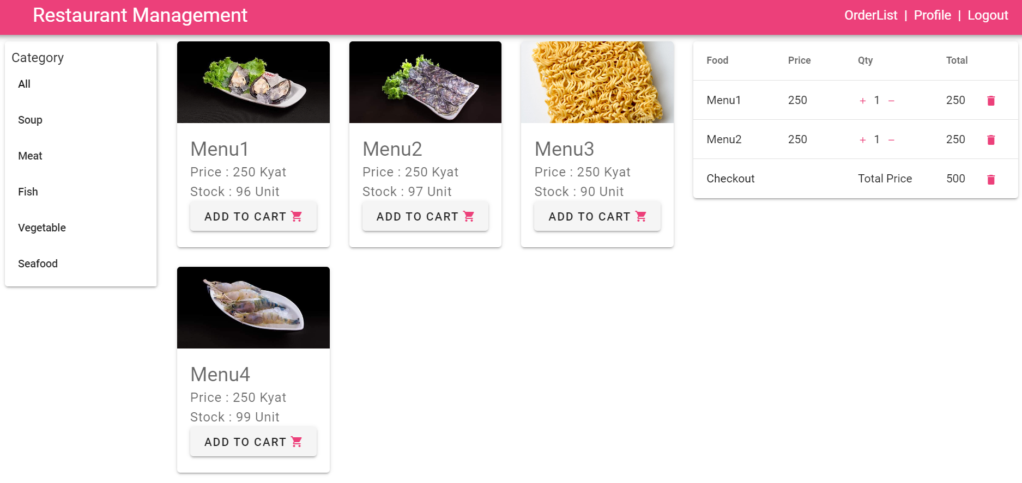

02_003_004
 | CARTから削除する前

 | CARTから削除する後

エラーアラートのメッセージが間違っている。
【Login Failed!
Password is wrong!】ではない

02_003_005
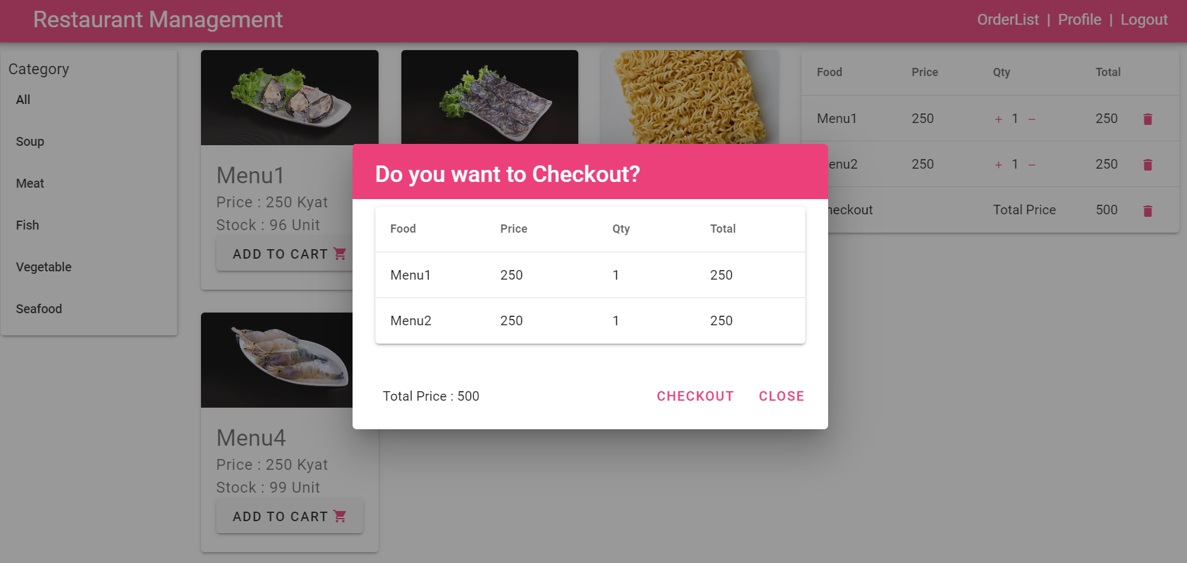

02_003_006
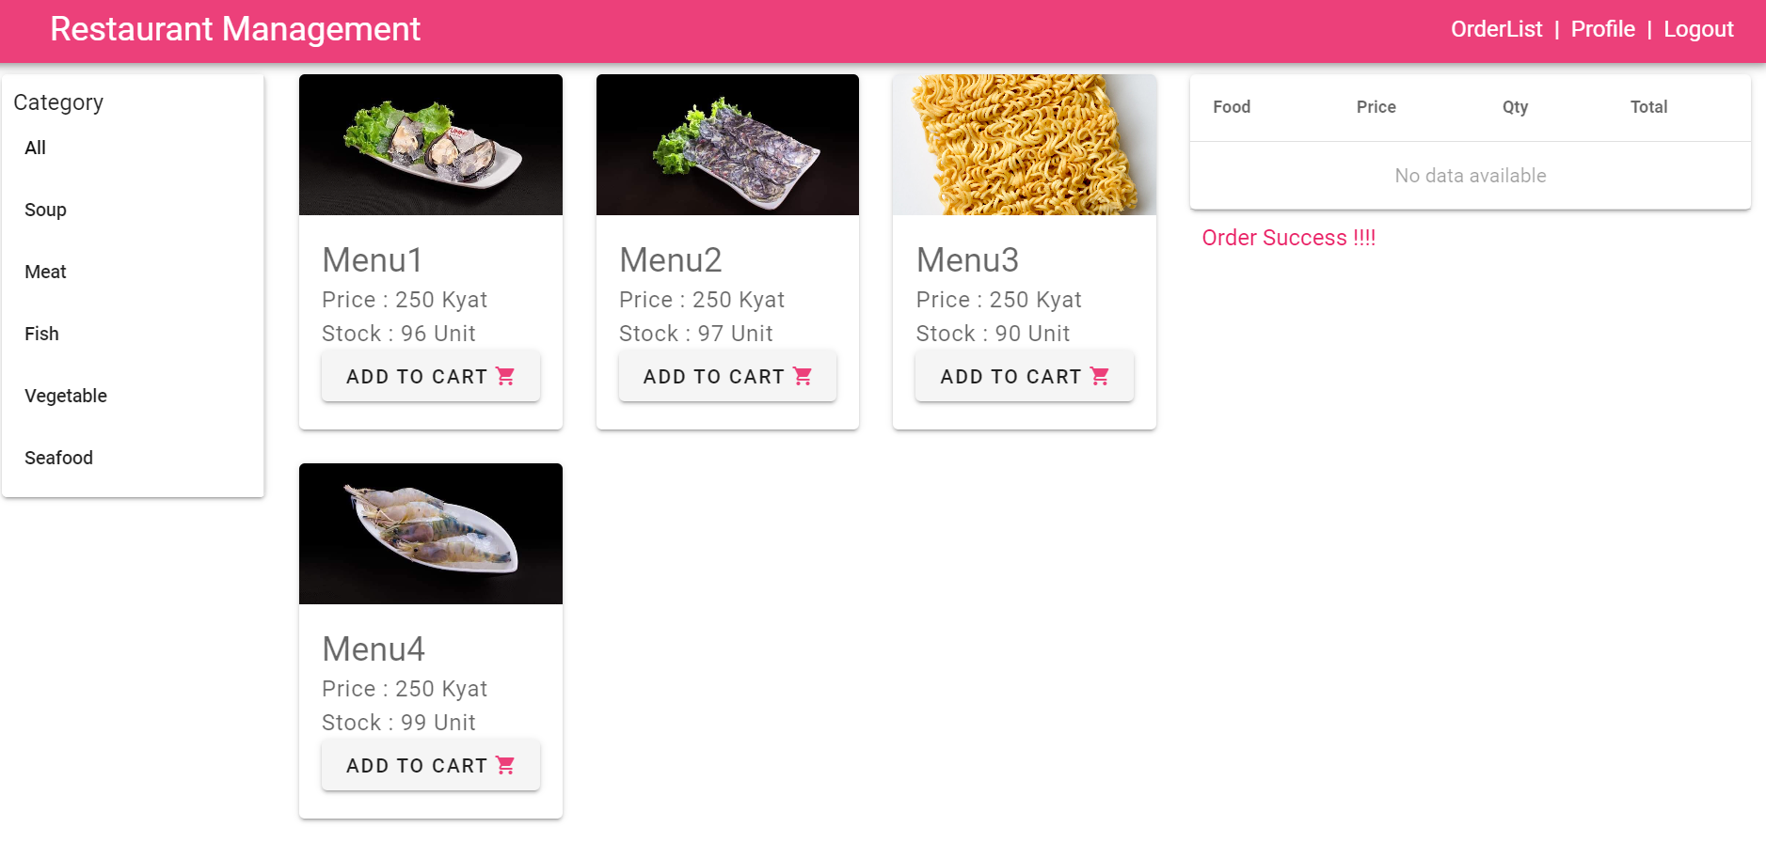

02_003_007

